SALON MULTIUSO
PROYECTO COSTRUCCION SALON MULTIUSOS EL NARANJO JUNTA MUNICIPAL SAN LUIS
 | 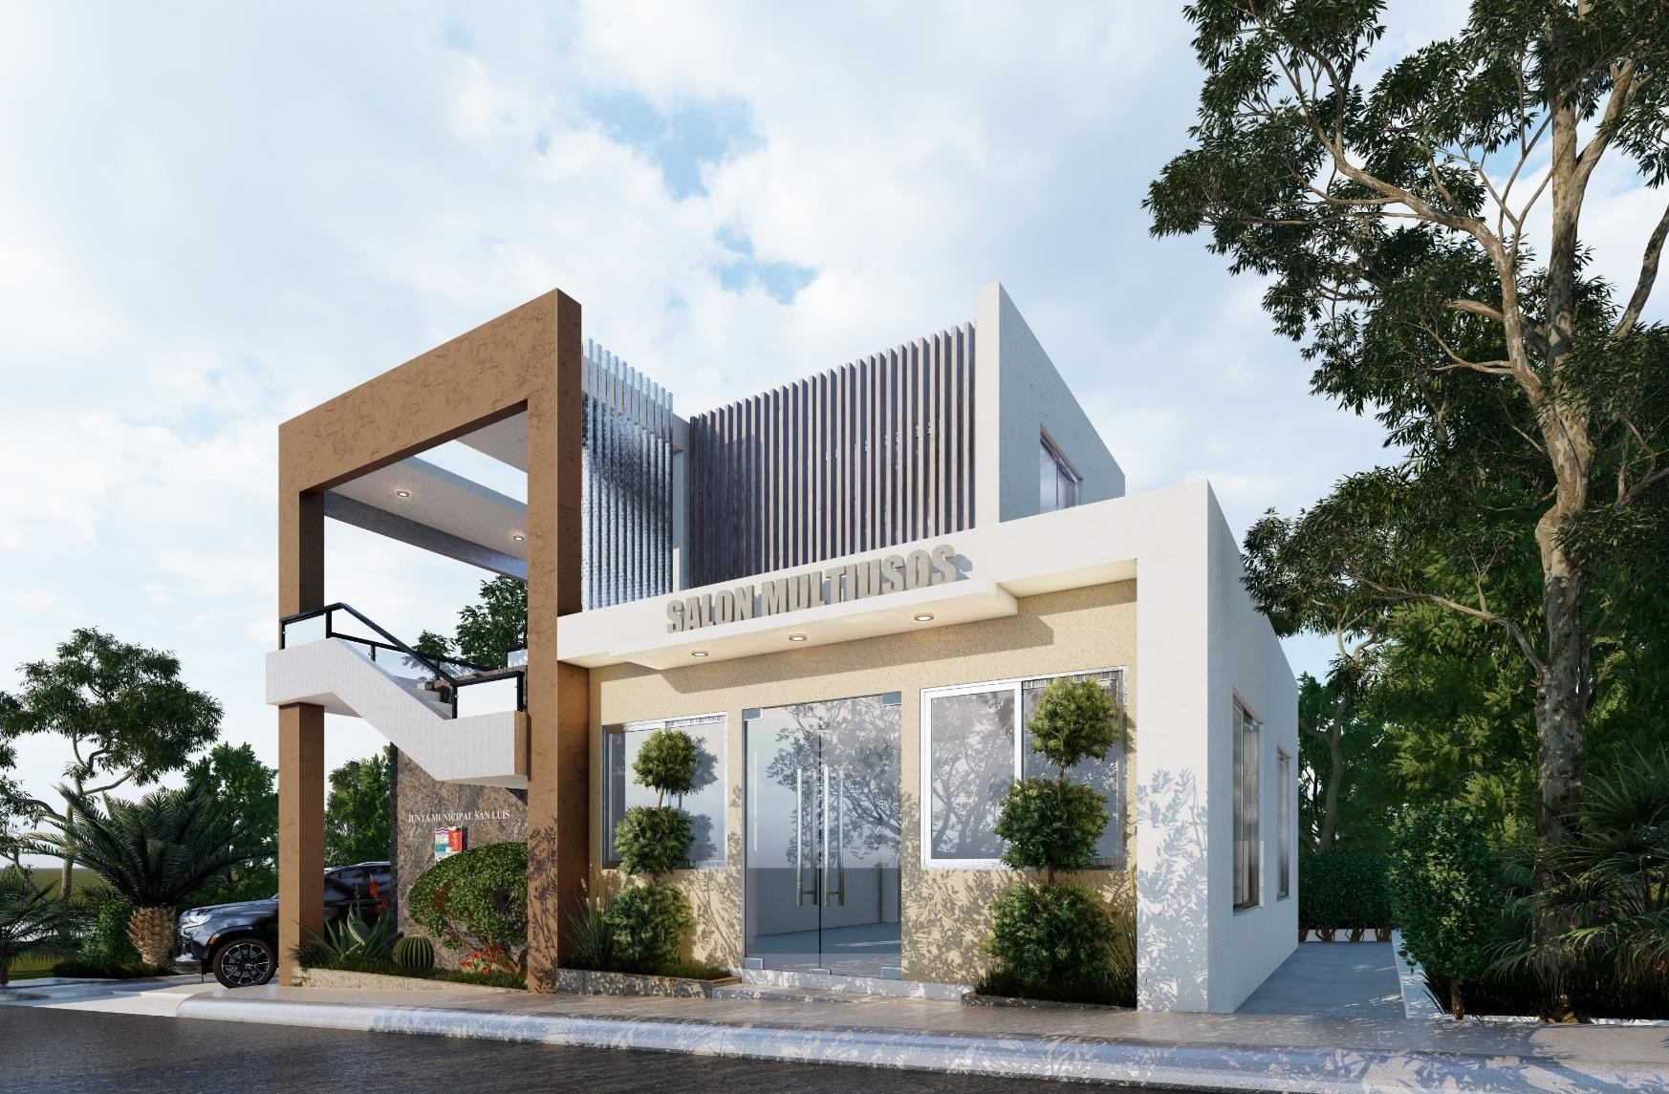
18/03/2023
NO. | DESCRIPCIÓN | CANTIDAD | UND. | PRECIO UNITARIO | VALOR (RD$) | SUBTOTAL (RD$)
1 | PRELIMINARES

1.1 | Limpieza de solar | 1.00 | PA |  | 0.00
1.2 | Replanteo y charrancha | 110.00 | M2 |  | 0.00
1.3 | Demolicion de muro existente de block | 12.00 | M3 |  | 0.00
 |  |  |  |  |  | 0.00
2 | EXCAVACIÓN
1.1 | Excavación de sapata a mano en caliche | 24.75 | M3 |  | 0.00
 |  |  |  |  |  | 0.00
3 | HORMIGÓN ARMADO EN FUNDACIONES
3.1 | Zapata de muros 6" 0.45m x 0.25m Hormigon 1:2:4 con ligadora | 1.10 | M3 |  | 0.00
3.2 | Zapata de muros 8" 0.60m x 0.25m Hormigon 1:2:4 con ligadora | 10.00 | M3 |  | 0.00
 |  |  |  |  |  | 0.00
4 | COLUMNAS EN HORMIGON ARMADO
3.1 | Columna 20x20 4 ø 1/2"-3/8" @0.20m Hormigon ind. 210KG/CM2 | 0.90 | M2 |  | 0.00
4.1 | Columna 30x30 8 ø 1/2"-3/8" @0.20m Hormigon ind. 210KG/CM2 | 2.95 | M3 |  | 0.00
 |  |  |  |  |  | 0.00
5 | VIGAS EN HORMIGON ARMADO
5.1 | Viga 20x20 4 ø 3/8-3/8 @0.20m 1:2:4 con ligadora y winche | 1.80 | M3 |  | 0.00
5.2 | Viga 20x40 3 ø 3/4-3/8 @0.20m 1:2:4 con ligadora y winche | 3.70 | M3 |  | 0.00
 |  |  |  |  |  | 0.00
6 | DINTELES HORMIGON ARMADO
6.1 | Dintel 15x20 3 ø 1/2 y 3 ø 3/8 - 3/8 @0.20m 180Kg/cm2 TABLA CEMEX | 0.60 | M3 |  | 0.00
 |  |  |  |  |  | 0.00
7 | LOSAS DE HORMIGON ARMADO MACIZAS
7.1 | Losa HA E= 0.14m 3/8 @0.25m Hormigon industrial 210Kg/cm2 | 8.13 | M3 |  | 0.00
 |  |  |  |  |  | 0.00
8 | RAMPA DE ESCALERAS
8.1 | RAMPA ESCALERAS E=0.12 1/2"@0.20m Y 3/8" @0.2m HORM. IND. 210KG/cm2 | 3.20 | M3 |  | 0.00
 |  |  |  |  |  | 0.00

9 | MUROS DE BLOQUES DE HORMIGON
9.1 | BLOQUES DE HORMIGON 6" -3/8 @0.60m | 70.00 | M2 |  | 0.00
9.2 | BLOQUES DE HORMIGON 8" -3/8 @0.60m | 188.00 | M2 |  | 0.00
 |  |  |  |  |  | 0.00

10 | PINTURA
10.1 | PINTURA ACRILICA SUPERIOR INT/EXT | 450.00 | M2 |  | 0.00
 |  |  |  |  |  | 0.00
11 | INSTALACIONES SANITARIAS
11.1 | SALIDA AGUA POT. 1/2" - POLIETILENO 18MM | 2.00 | UND |  | 0.00
11.2 | SALIDA SANITARIA A.N PVC 2" TIERRA | 2.00 | UND |  | 0.00
11.3 | SALIDA SANITARIA A.N PVC 2" AEREA | 1.00 | UND |  | 0.00
11.4 | INODORO BLANCO + SALIDAS | 3.00 | UND |  | 0.00
11.5 | MUEBLE HIDROFUGO DE 0.80m CON LAVAMANOS Y ESPEJO + SALIDAS SANIT. | 3.00 | UND |  | 0.00
11.6 | DESAGUE DE PISO 2" PARRILLA ACERO INOX. | 4.00 | UND |  | 0.00
11.7 | CAMARA DE INSPECCIÓN 0.7X0.70 CALICHE | 2.00 | UND |  | 0.00
11.8 | CAMARA SEPTICA 1.70X3.40X1.70 | 1.00 | UND |  | 0.00
 |  |  |  |  |  | 0.00
12 | INSTALACIONES ELECTRICAS
12.1 | LUZ CENITAL | 20.00 | UND |  | 0.00
12.2 | INTERRUPTOR SENCILLO | 8.00 | UND |  | 0.00
12.3 | INTERRUPTOR DOBLE | 2.00 | UND |  | 0.00
12.4 | INTERRUPTOR TRIPLE | 1.00 | UND |  | 0.00
12.5 | TOMACORRIENTE DOBLE 110V | 12.00 | UND |  | 0.00
12.6 | TOMACORRIENTE DOBLE 220V | 2.00 | UND |  | 0.00
12.7 | SALIDA AIRE ACONDICIONADO | 1.00 | UND |  | 0.00
12.8 | SALIDA DE CALENTADOR | 1.00 | UND |  | 0.00
12.9 | SALIDA DE TELEFONO | 2.00 | UND |  | 0.00
12.10 | PANEL DE DISTRIBUCIÓN 6 EPACIOS | 1.00 | UND |  | 0.00
 |  |  |  |  |  | 0.00
13 | PISOS Y REVESTIMIENTO
13.1 | PORCELANATO ESPAÑOL 50X50 IMPORTADO PISO | 80.00 | M2 |  | 0.00
13.2 | ZOCALO PORCELANATO ESPAÑOL IMPORTADO | 69.00 | ML |  | 0.00
13.3 | ESCALON PORCELANATO ESPAÑOL | 17.00 | ML |  | 0.00
13.4 | REVESTIMIENTO PORCELANATO ESPAÑOL PAREDES | 45.00 | M2 |  | 0.00

 |  |  |  |  |  | 0.00
14 | VIDRIOS Y VENTANAS
14.1 | VENTANA CORREDERA ALUMINIO Y VIDRIO CLARO 3/16" PERFIL P65 | 135.00 | Pie2 |  | 0.00
14.2 | PUERTA DE VIDRIO FLOTANTE TEMPLADO ENTRADA | 55.00 | Pie3 |  | 0.00
 |  |  |  |  |  | 0.00
15 | PORTAJE
15.1 | PUERTA DE ROBLE 1.00mX2.20m DOS HOJAS PARA CAPILLA | 1.00 | UND |  | 0.00
15.2 | PUERTA POLIMETALICA 0.90mX2.10m INTERIOR | 3.00 | UND |  | 0.00
 |  |  |  |  |  | 0.00

16 | TERMINACIÓN EN TECHOS
16.1 | FINO DE TECHO PLANO | 45.00 | M2 |  | 0.00
16.2 | ZABALETA DE TECHO | 25.00 | ML |  | 0.00
 |  |  |  |  |  | 0.00
17 | HERRERIA
17.1 | PROTECTORES DE VENTANAS BARRAS 1/2" | 55.00 | Pie2 |  | 0.00
17.2 | QUIEBRASOL EN ACERO GALVANIZADO | 1.00 | P.A |  | 0.00
17.2 | TECHO EN ALUZINC Y ACERO GALV. 2DO NIVEL | 1.00 | P.A |  | 0.00
17.2 | BARANDA ACERO INOXIDABLE | 15.00 | ML |  | 0.00
 |  |  |  |  |  | 0.00
18 | CONSTRUCCIÓN LIGERA
18.1 | TECHOS EN SHEETROCK | 20.00 | M2 |  | 0.00
18.2 | FACIAS EN TECHOS DE SHEETROCK | 70.00 | ML |  | 0.00
 |  |  |  |  |  | 0.00
19 | JARDINERIA
19.1 | PAISAJISMO EXTERIOR | 1.00 | P.A |  | 0.00
 |  |  |  |  |  | 0.00
20 | ADICIONALES
20.1 | LETRERO SALON MUNICIPAL | 1.00 | P.A |  | 0.00
 |  |  |  |  |  | 0.00
NOTA:
SUBTOTAL DE COSTOS DIRECTOS |  |  | (RD$) |  |  | 0.00
COSTOS INDIRECTOS (RD$)
Imprevistos (10%) |  | 0.00
Dirección técnica (30%) |  | 0.00
Supervición (6%) |  | 0.00
Ley 66-86 (1%) |  | 0.00
Codia (0.01%) |  | 0.00
Diseño arquitectonico (3%) |  | 0.00
SUBTOTAL DE COSTOS INDIRECTOS |  |  | (RD$) |  |  | 0.00
TOTAL GENERAL |  |  |  | (RD$) |  | 0.00

